1
2024-05-21
 | テスト内容：Webアプリ：加入者新規追加画面で加入者情報を作成
 | 確認内容：バッチ稼働対象と対象外の加入者情報を作成されていること。
 | ・今回はバッチを「2024年7月」としてテストを行うため、それに沿った加入者情報をそれぞれ作成する。

 | ・バッチ稼働対象の加入者情報 |  |  |  | ・バッチ稼働対象外の加入者情報
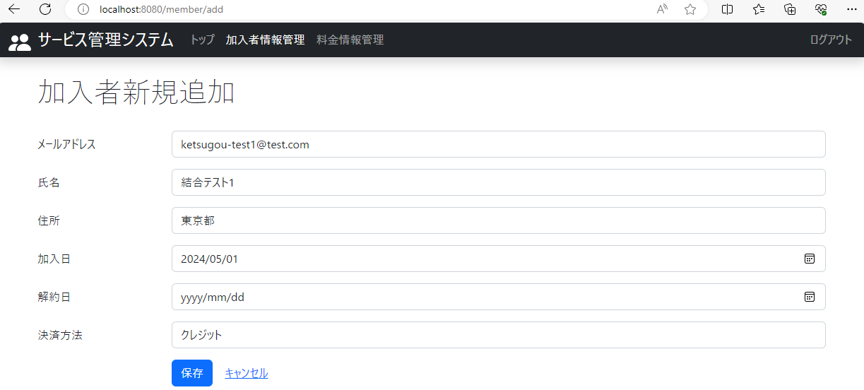


クリック
クリック

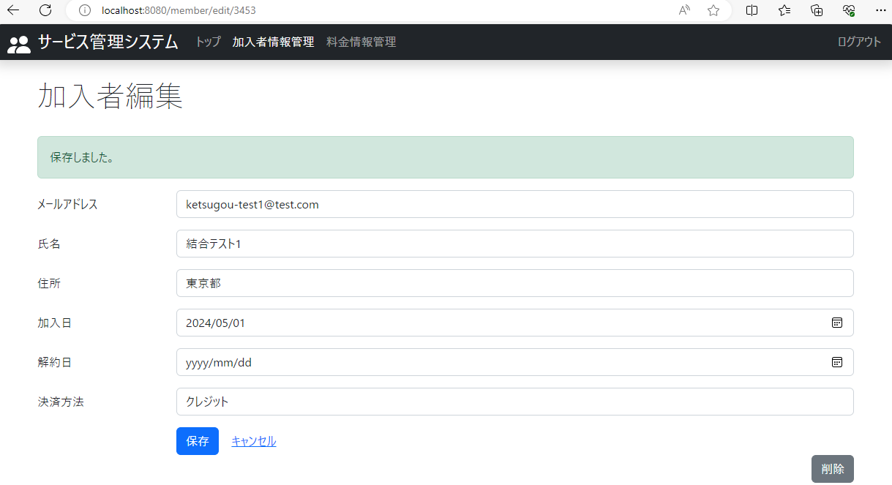


 | ・DBで確認

 | ・対象年月2024年7月の場合
 | 加入者情報：氏名 | 加入日 | 解約日 | バッチ稼働対象か
 | 結合テスト1 | 2024/05/01 | null | 対象
 | 結合テスト2 | 2024/08/01 | null | 対象外

2
2024-05-21
 | テスト内容：Webアプリ：料金新規追加画面で料金情報を作成
 | 確認内容：バッチ稼働対象と対象外の料金情報を作成されていること。
 | ・今回はバッチを「2024年7月」としてテストを行うため、それに沿った料金情報をそれぞれ作成する。

 | ・バッチ稼働対象の料金情報 |  |  |  | ・バッチ稼働対象外の料金情報

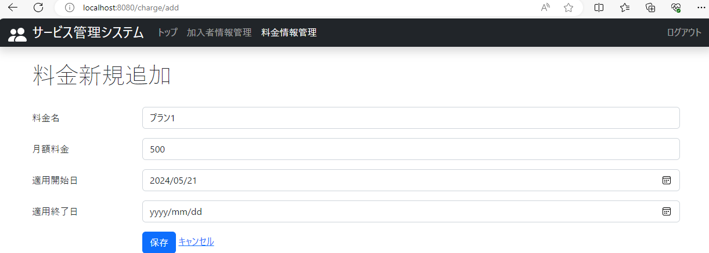
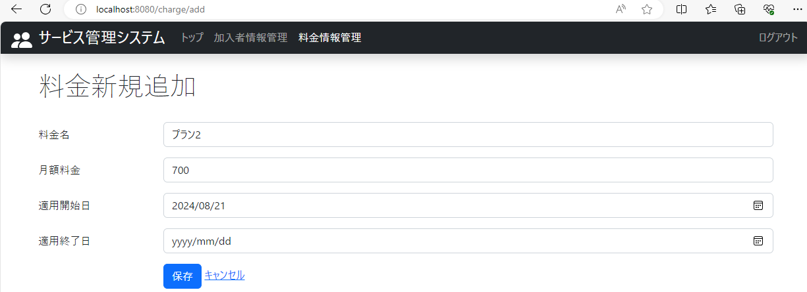

クリック
クリック

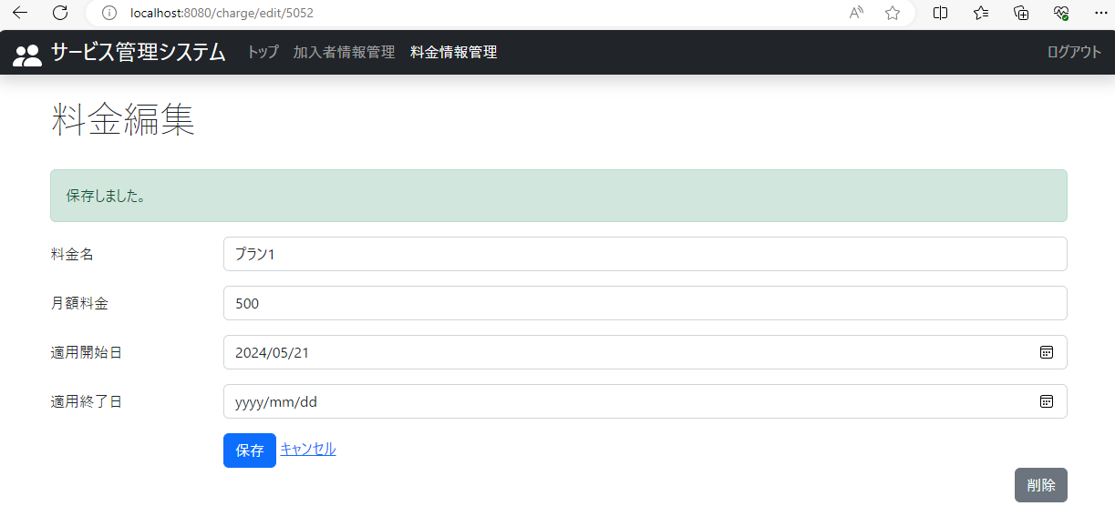
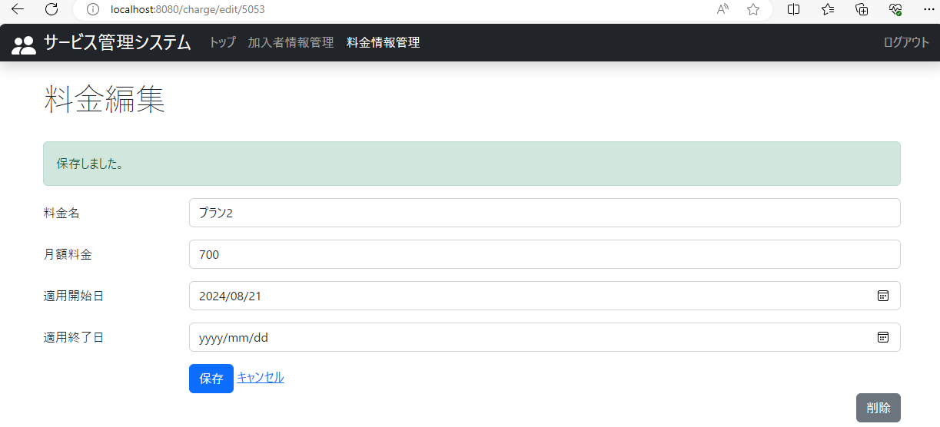

 | ・DBで確認
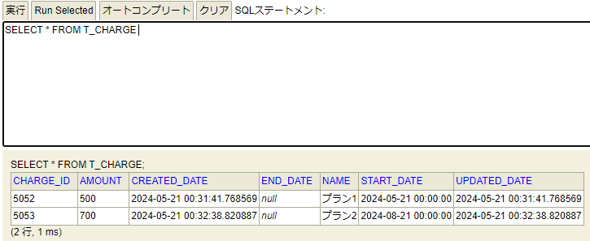

 | ・対象年月2024年7月の場合
 | 料金情報：料金名 | 適用開始日 | 適用終了日 | バッチ稼働対象か
 | プラン1 | 2024/05/21 | null | 対象
 | プラン2 | 2024/08/21 | null | 対象外

3
2024-05-21
 | テスト内容：バッチ：対象年月を「2024年7月」として、バッチを実行する
 | 確認内容：DBのそれぞれのテーブルに情報が作成されていること。

 | ・バッチ
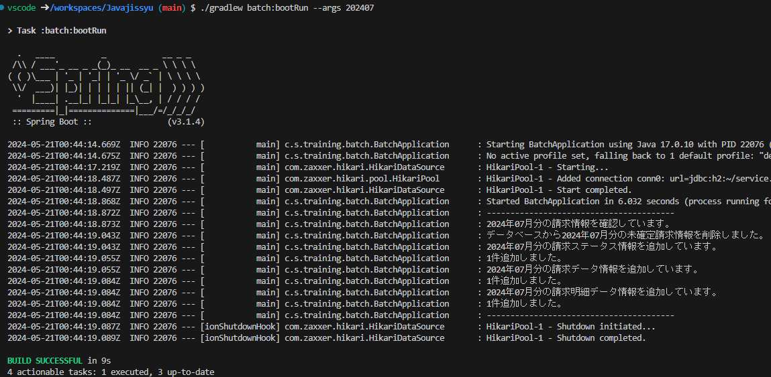

 | ・DB
 | 3-1．DBの請求ステータスに「2024年7月」の請求情報が作成されていること。

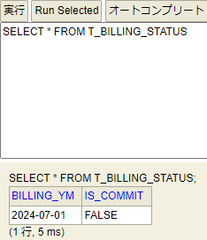

 | 3-2．DBの請求データにバッチ稼働対象の加入者情報のデータが作成されていること。

 | 3-3．DBの請求明細データにバッチ稼働対象の料金情報のデータが作成されていること。

